엑셀 레이아웃
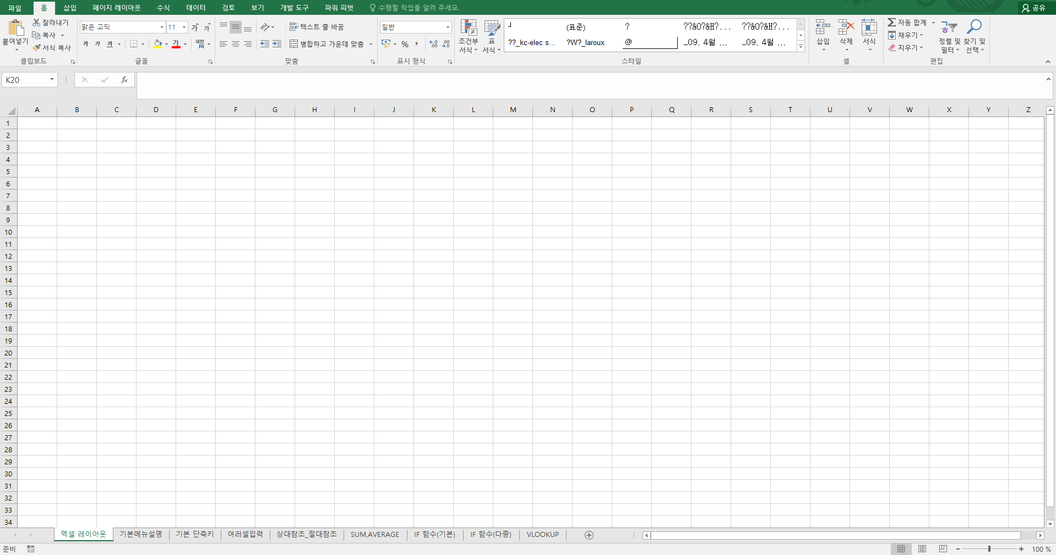
리본메뉴

이름상자
수식입력줄

행

셀

열

시트

데이터 빠르게 입력 02
√ 직장인이 꼭 알아야하는 엑셀 기능 및 단축키

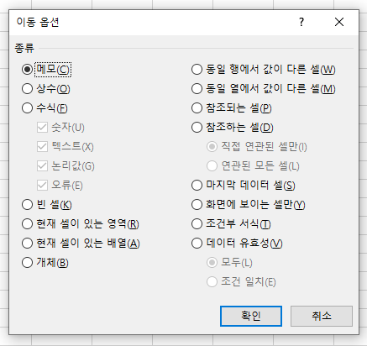
 | ※ 데이터를 빠르게 입력하는 방법
 | 단순 반복 업무만큼 우리를 힘들게 하는 것도, 힘빠지게 하는 것도 없다.

 | 데이터를 넣은 셀 선택 |  | F5 |  | 이동옵션 클릭

 |  | 종류 선택 |  | 데이터 입력 후 CTRL + ENTER

VLOOKUP 응용
√ 응용을 할 줄 안다면, 남들과 다르게 엑셀을 사용할 수 있다.

 | VLOOKUP 응용
A지역
B지역
C지역
 | 제품 | 지점 | 가격
 | 블루맨투맨 | A지역 |  | 제품 | 가격 | 제품 | 가격 | 제품 | 가격
 | 체크셔츠 | B지역 |  | 블루맨투맨 | 23,000 | 블루맨투맨 | 24,000 | 블루맨투맨 | 27,000
 | 와이드팬츠 | C지역 |  | 체크셔츠 | 56,000 | 와이드팬츠 | 55,000 | U넥티셔츠 | 57,000
 |  |  |  | 와이드팬츠 | 49,000 | 체크셔츠 | 48,000 | 잠옷 | 47,000
 | 제품 | 지점 | 가격 | H라인스커트 | 39,000 | H라인스커트 | 38,000 | H라인스커트 | 37,000
 | 블루맨투맨 | A지역 |  | 무스탕 | 99,000 | 무스탕 | 98,000 | 무스탕 | 97,000
 | 체크셔츠 | B지역 |  | 오리털패딩 | 199,000 | 오리털패딩 | 198,000 | 오리털패딩 | 197,000
 | 와이드팬츠 | C지역 |  | U넥티셔츠 | 19,000 | U넥티셔츠 | 18,000 | 체크셔츠 | 17,000
 |  |  |  | 잠옷 | 29,000 | 잠옷 | 28,000 | 와이드팬츠 | 27,000
 |  |  |  | 언더웨어 | 9,000 | 언더웨어 | 8,000 | 언더웨어 | 7,000

피벗테이블_01
√ 간편하고 빠르게 하는 엑셀 feat. 피벗테이블

 | 피벗테이블을 만들기 전 확인사항

 | 첫째, 피벗테이블은 정렬을 세로로 하는 데이터를 기준으로 만들어진 기능. 그러므로 데이터를 추가할 때 반드시 행(아래) 방향으로 입력해야 합니다.

 | ID | 담당사원 | 입사일 | 나이 | 성별 | 직위 | 영업분야 | 지역 | 유형 | 거래처코드 | 납품수량 | 영업실적
 | 1 | 김소미 | 10-Feb-2002 | 38 | 여 | 사원 | 해외영업 | 미주 | 밀 | 2901-001763 | 4,000 | 3,400,000
 | 2 | 김덕훈 | 11-Oct-2000 | 23 | 남 | 대리 | 해외영업 | 미주 | 의류 | 1405-001296 | 40,000 | 23,000,000
 | 3 | 윤대현 | 08-Jan-1997 | 37 | 남 | 대리 | 국내영업 | 서울 | 의류 | 1405-001296 | 50,000 | 45,000,000
 | 4 | 최소라 | 16-Sep-1995 | 60 | 여 | 과장 | 국내영업 | 부산 | 밀 | 2901-001766 | 412,000 | 53,000,000
 | 5 | 안정훈 | 09-Feb-1997 | 41 | 남 | 과장 | 국내영업 | 부산 | 의류 | 1405-001296 | 10,000 | 2,400,000
 | 6 | 김찬진 | 21-Jul-2004 | 35 | 남 | 대리 | 국내영업 | 서울 | 밀 | 2901-001766 | 200,000 | 23,400,000
 | 7 | 이경운 | 08-Jan-1997 | 37 | 남 | 대리 | 국내영업 | 서울 | 밀 | 2901-001651 | 112,000 | 45,000,000

두 줄 형태 NO!

 | 둘째, 머리글(분류값)은 반드시 첫 번재 행에만 입력해야합니다.

 | ID | 담당사원 | 입사일 | 나이 | 성별 | 직위 | 영업분야 | 지역 | 유형 | 거래처코드 | 납품수량 | 영업실적
 | 1 | 김소미 | 10-Feb-2002 | 38 | 여 | 사원 | 해외영업 | 미주 | 밀 | 2901-001763 | 4,000 | 3,400,000
 | 2 | 김덕훈 | 11-Oct-2000 | 23 | 남 | 대리 | 해외영업 | 미주 | 의류 | 1405-001296 | 40,000 | 23,000,000

 | 메인 정보 |  |  |  |  |  |  | 부가 정보
 | ID | 담당사원 | 입사일 | 나이 | 성별 | 직위 | 영업분야 | 지역 | 유형 | 거래처코드 | 납품수량 | 영업실적
 | 1 | 김소미 | 10-Feb-2002 | 38 | 여 | 사원 | 해외영업 | 미주 | 밀 | 2901-001763 | 4,000 | 3,400,000

 | 셋째, 셀 병합일 경우에는 병합을 풀어야하고, 통계자료에는 빈 칸이 없도록 모든 데이터를 입력해야 합니다.

 | ID | 담당사원 | 입사일 | 나이 | 성별 | 직위 | 영업분야 | 지역 | 유형 | 거래처코드 | 납품수량 | 영업실적
 | 1 | 김소미 | 10-Feb-2002 | 38 | 여 | 사원 | 해외영업 | 미주 | 밀 | 2901-001763 | 4,000 | 3,400,000

 | 2 | 윤대현 | 08-Jan-1997 | 37 | 남 | 대리 | 국내영업 | 서울 | 의류 | 1405-001296 | 50,000 | 45,000,000
 | 3 | 최소라 | 16-Sep-1995 | 60 | 여 | 과장 | 국내영업 | 부산 | 밀 | 2901-001766 | 412,000 | 53,000,000

 | ID | 담당사원 | 입사일 | 나이 | 성별 | 직위 | 영업분야 | 지역 | 유형 | 거래처코드 | 납품수량 | 영업실적
 | 1 | 김소미 | 10-Feb-2002 | 38 | 여 | 사원 | 해외영업 | 미주 | 밀 | 2901-001763 | 4,000 | 3,400,000
 |  |  | 10-Feb-2002 | 38 | 여 | 사원 | 해외영업 | 부산 | 잡화 | 2092-88456 | 30,000 | 22,255,800
 | 2 | 김덕훈 | 11-Oct-2000 | 23 | 남 | 대리 | 해외영업 | 미주 | 의류 | 1405-001296 | 40,000 | 23,000,000
 | 3 | 윤대현 | 08-Jan-1997 | 37 | 남 | 대리 | 국내영업 | 서울 | 의류 | 1405-001296 | 50,000 | 45,000,000
 |  |  | 08-Jan-1997 | 37 | 남 | 대리 | 국내영업 | 서울 | 의류 | 1408-88451 | 22,000 | 660,000,000

차트_01
√ 시각화는 스킬이 아니다. 따라만하면 누구나 할 수 있다.

 | 차트는 이것만 기억하자!

 |  | 첫째, 차트는 데이터정렬을 "크로스 탭" 형태로 준비해야 합니다.

 |  |  | 2019-05-01 | 2019-05-02 | 2019-05-03 | 2019-05-04 | 2019-05-05 | 연도 | 성 명 | 직 위 | 지역 | 영업 | 매출금액
 |  | AUD | 809.30 | 809.30 | 809.30 | 809.30 | 809.30 | 2012 | 김태연 | 부장 | 미주 | 해외 | 124,560,000
 |  | CNY | 165.80 | 165.80 | 165.80 | 165.80 | 165.80 | 2013 | 정수연 | 차장 | 미주 | 해외 | 558,496,000
 |  | EUR | 1278.80 | 1278.80 | 1278.80 | 1278.80 | 1278.80 | 2014 | 이순규 | 차장 | 서울 | 국내 | 115,442,000
 |  | GBP | 1461.10 | 1461.10 | 1461.10 | 1461.10 | 1461.10 | 2015 | 옥주현 | 차장 | 부산 | 국내 | 335,668,000
 |  | HKD | 141.90 | 141.90 | 141.90 | 141.90 | 141.90 | 2016 | 이진이 | 과장 | 서울 | 국내 | 225,447,000
 |  | IDR | 0.10 | 0.10 | 0.10 | 0.10 | 0.10 | 2017 | 성유리 | 과장 | 서울 | 국내 | 112,569,000
 |  | INR | 15.60 | 15.60 | 15.60 | 15.60 | 15.60 | 2018 | 이효리 | 과장 | 부산 | 국내 | 112,336,000

 |  |  |  | ( O ) |  |  |  |  |  | ( X )

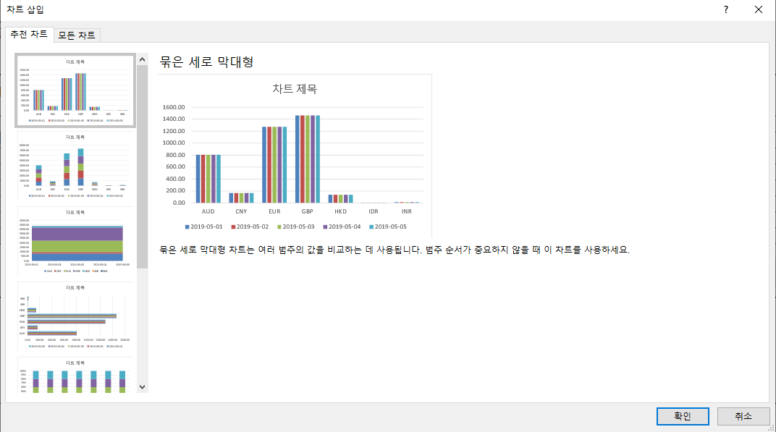
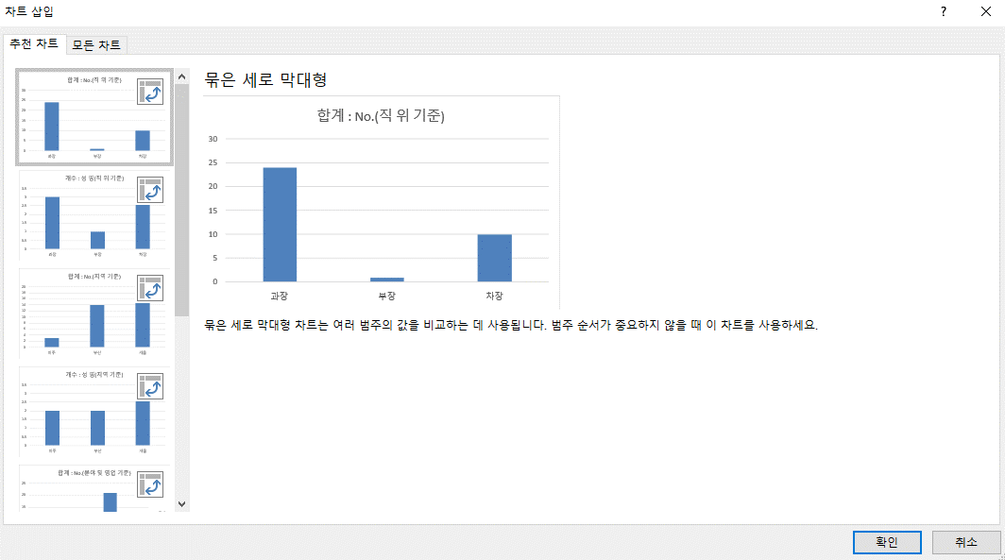

 |  | 둘째, 차트완성 후, 디자인탭 -> 데이터 선택(범례 / 가로 축)기억하자

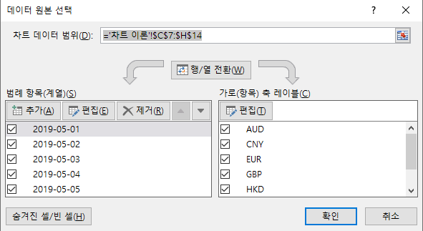

 |  | 셋째, 차트 클릭시 나오는 함수 SERIES의 인수 패턴만 기억하자.

 |  |  |  |  |  |  |  | SERIES ( 계열 이름 , X축 범위 , Y축 범위 , 정렬 )
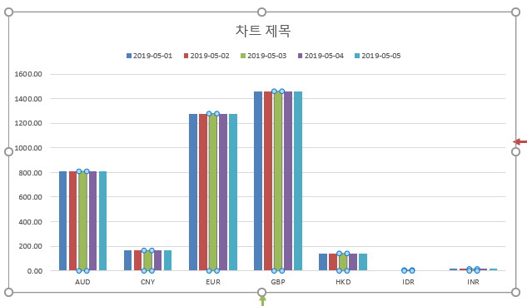
 |  |  |  |  |  |  |  | 1. 계열 이름 | 범례와 같은 뜻
 |  |  |  |  |  |  |  | 2. X축 범위 | X축 항목값이 입력된 범위
 |  |  |  |  |  |  |  | 3. Y축 범위 | Y축 값이 입력된 데이터 범위
 |  |  |  |  |  |  |  | 4. 정렬 | 정렬 순서

4
1
3
 |  |  |  |  |  |  |  |  | 2019-05-01 | 2019-05-02 | 2019-05-03 | 2019-05-04 | 2019-05-05
 |  |  |  |  |  |  |  | AUD | 809.30 | 809.30 | 809.30 | 809.30 | 809.30
 |  |  |  |  |  |  |  | CNY | 165.80 | 165.80 | 165.80 | 165.80 | 165.80
2
 |  |  |  |  |  |  |  | EUR | 1278.80 | 1278.80 | 1278.80 | 1278.80 | 1278.80
 |  |  |  |  |  |  |  | GBP | 1461.10 | 1461.10 | 1461.10 | 1461.10 | 1461.10
 |  |  |  |  |  |  |  | HKD | 141.90 | 141.90 | 141.90 | 141.90 | 141.90
 |  |  |  |  |  |  |  | IDR | 0.10 | 0.10 | 0.10 | 0.10 | 0.10
 |  |  |  |  |  |  |  | INR | 15.60 | 15.60 | 15.60 | 15.60 | 15.60

 |  | 넷째, 차트 요소를 기억하자.
3
ELE 지속적인 성장중!
 | COU | ELE | HAL
12/1/2011 | 1,450,000 | 1,500,000 | 1,110,000
12/2/2011 | 1,780,000 | 1,230,000 | 1,360,000
12/3/2011 | 1,210,000 | 1,290,000 | 990,000
12/4/2011 | 1,360,000 | 1,100,000 | 1,360,000
12/5/2011 | 1,670,000 | 1,980,000 | 1,540,000
12/6/2011 | 1,990,000 | 1,350,000 | 1,780,000
12/7/2011 | 1,020,000 | 1,480,000 | 980,000
12/8/2011 | 720,000 | 1,810,000 | 650,000
12/9/2011 | 1,320,000 | 1,300,000 | 1,210,000
12/10/2011 | 1,200,000 | 1,100,000 | 1,110,000
12/11/2011 | 880,000 | 1,670,000 | 1,560,000
12/12/2011 | 1,410,000 | 1,990,000 | 1,360,000
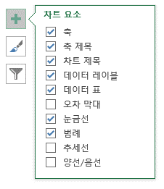

1
1
2
7
3
4
4
5

6
2
7

6

1

5

2

